상품제안서
로켓스탬프 택배칼 송장지우개 | 상품코드: S39275

 |  |  |  |  |  |  | 02-713-8555 | www.synergygift.co.kr
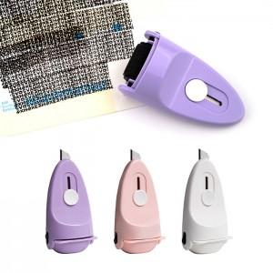 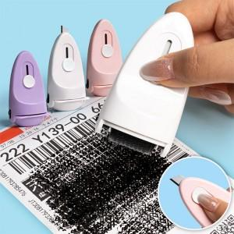 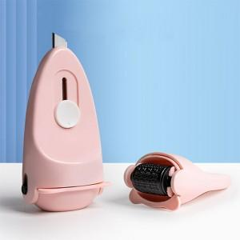

【상세/제작정보】

【인쇄/포장옵션】 | 레이저, 컬러필름전사 / 포장지포장

【공급단가】 | 수량 | 50~ | 100~ | 500~ | 1,000~ | 3,000~
*VAT별도 | 단품 | 4,580원 | 4,410원 | 4,090원 | 4,020원 | 3,960원

【상품 URL】 | https://www.synergygift.co.kr:443/src/goods_detail.php?gdno=39275

